RF
 |  |  | RELATÓRIO DE DEFEITOS - LT


REGIONAL: |  | NORTE SLZ |  | TENSÃO/KM: | 69KV / 6,2 KM
TIPO DE INSPEÇÃO: |  | CONTROLE
ORDEM DE INSPEÇÃO: |  | 6000245177
DESCRIÇÃO DA LT: |  | SÃO LUIS III / ARAÇAGY |  | CÓDIGO DA LT: | SLT/ARC-C1-02V4

RELATÓRIO DE EVIDÊNCIAS FOTOGRÁFICAS

Item | Descrição do Defeito |  | CÓD. Defeito |  | N° Estrutura | Fase(s) | Prioridade | Fonte/Carga | Ação | Observações

#VALUE! | ÁRV. DENTRO DA FAIXA-DIST. CONDUT. > 1,5M |  | AF01 |  | LPS-4/11 | 0 | P2 | 0 | PODAR ÁRVORE | 0
REG.1 | Registro Cenário - Antes |  |  |  | REG.2 | Registro Cenário - Depois
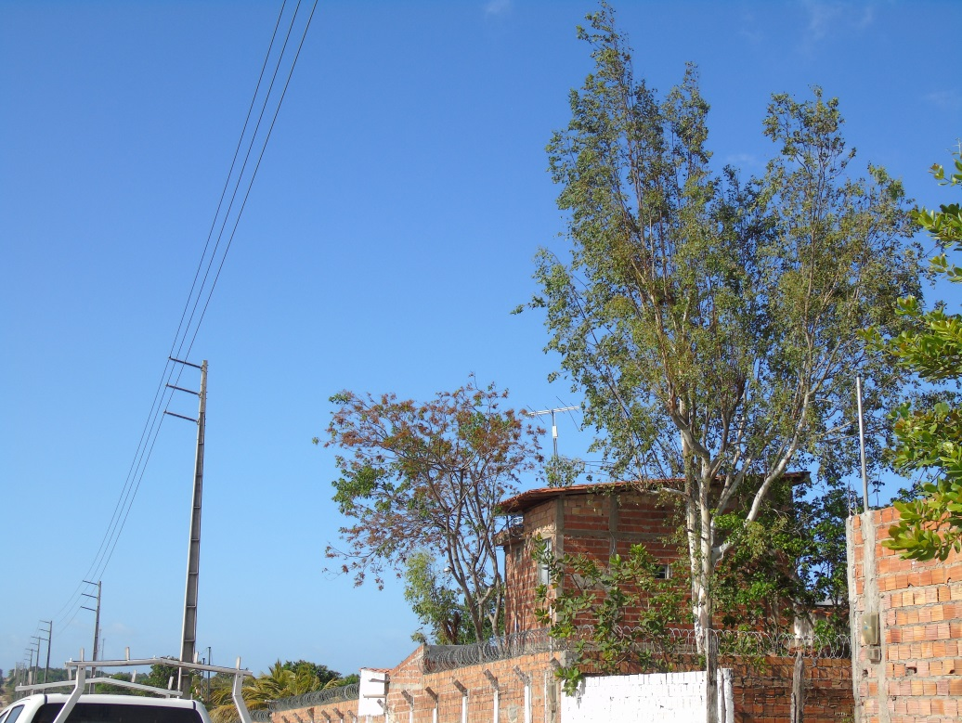 |  |  |  |  | Evidência da Execução

CSV
APÓS LANÇAR TODOS OS DEFEITOS NA PLANILHA, CLASSIFICAR OS DEFEITOS PARA LANÇAR NO SAP. UTILIZANDO O COMANDO: CTRL+SHIFT+R
OBS. SÓ CLASSIFICAR UMA VEZ, APÓS LANÇAR TODOS OS DEFEITOS.
NOTA | LT | PART DEFEITO | GRP. CÓDIGOS | COD DEFEITO | PRIORIDADE | TEXTO/TIPO DE ESTRUTURA | OBS. | ITEM | DESCR | FASES | FONTE/CARGA | AÇÃO
2268164 | LT | AF | LTAF | AF01 | P2 | LPS-4/11 | 0 | #VALUE! | ÁRV. DENTRO DA FAIXA-DIST. CONDUT. > 1,5M | 0 | 0 | PODAR ÁRVORE

